ГПМ
№ | СКП (общий) наименование | СКП (общий) код | Наименование ТМЦ / услуги (на русском) | Наименование ТМЦ / услуги (на английском) если применимо | Ед.изм. складского учета (основная ) | Ед.изм. складского учета (альтернативная) | Группа товаров по бухгалтерскому счету учета | Группа закупа (наименование) | Группа закупа (код) | Подгруппа закупа (наименование) | Подгруппа закупа (код) | Полная техническая характеристика (и комплектация) | Спецификация, марка и/или модель; Номер детали (или артикул) производителя | Производитель, бренд (наименование) | Указать обязательный или рекомендованный | Место установки | Краткое описание и цель использования | Фото бирки (шильдика) если применимо. Обязательно для приборов, оборудования и др. | Фото (общий вид) | Нормативный срок поставки ТМЦ
1 | 2 | 3 | 4 | 5 | 6 | 7 | 8 | 9 | 10 | 11 | 12 | 13 | 14 | 15 | 16 | 17 | 18 | 19 | 20 | 21
 | выбрать | не заполнять | заполнить вручную | заполнить вручную | выбрать | выбрать | выбрать | выбрать | не заполнять | выбрать | не заполнять | заполнить вручную | заполнить вручную | заполнить вручную | выбрать | выбрать | заполнить вручную | заполнить вручную | заполнить вручную | заполнить вручную
4 | Карабин | 3230150 | Карабин с замком-муфтой ART 8232 4Х40 мм (нерж) A4 (AISI 316) |  | шт | шт | Запасные части для других механизмов | Электротехническое оборудование | 510 | Электротехническое оборудование. | 510.290 | Диаметр: Ø 4 Длина: L40 Ширина: B20 Артикул:8232404 40 Материал: A4 (AISI 316) Нагрузка: (Кг)260 | ART 8232 | KREPKOM | рекомендуемый | ОГЭ-Электрооборудование-прочее-Прочее | Буксировка и транспортировка кабелей на ГПМ |  | 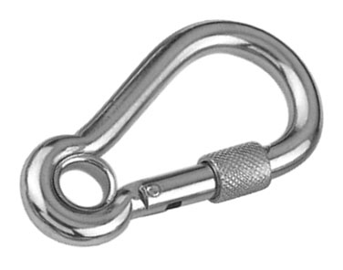 | 90 дней

